Chi tiết địa chất
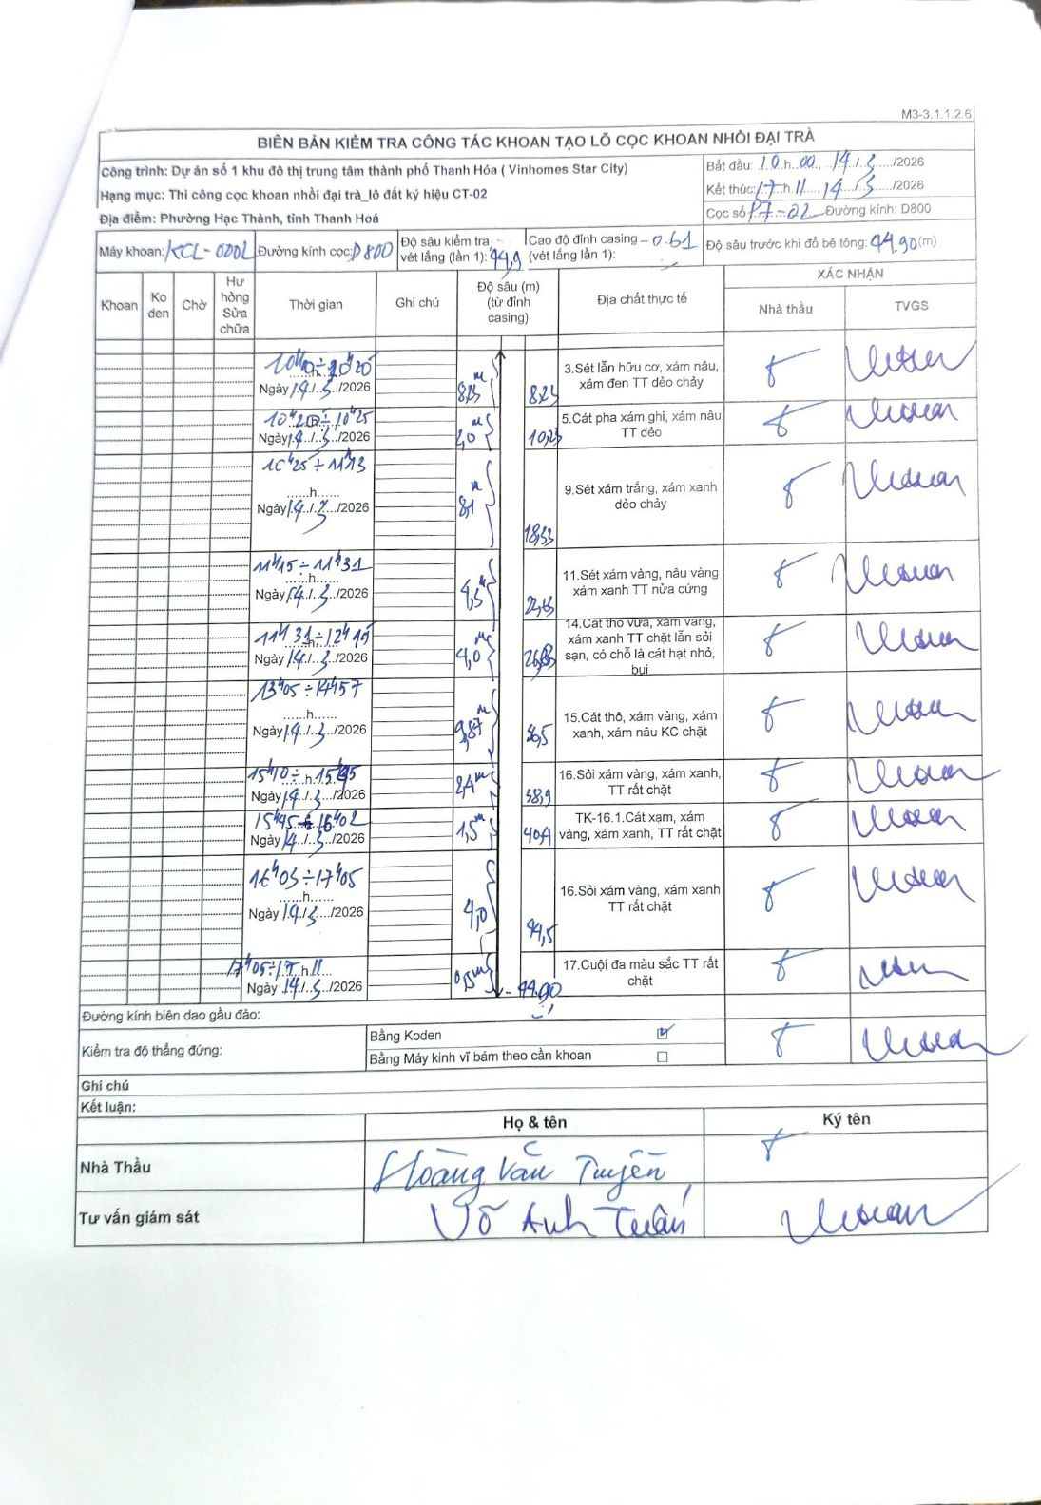
Dự án | Dự án số 1 khu đô thị trung tâm thành phố Thanh Hóa (Vinhomes Star City)
Hạng mục | Thi công cọc khoan nhồi đại trà_lô đất ký hiệu CT-02
Tên bộ phận | Phường Hạc Thành, tỉnh Thanh Hoá
Số hiệu cọc | P7-02
Biên bản số | KCL-002
Đường kính | D800
Bắt đầu thi công | 10:00 14/03/2026
Kết thúc thi công | 17:11 14/03/2026

Địa chất TT | Đường kính | Mô tả lớp thiết kế | Từ (h) | Đến (h) | Cao độ từ | Cao độ đến | T.Gian (h) | Dài (m) | V (m/h) | Ghi chú
1 | D800 | Sét lẫn hữu cơ, xám nâu, xám đen TT dẻo chảy | 10:00 14/03/2026 | 10:20 14/03/2026 | 0 | -8.23 | 0.33 | 8.23 | 24.69
2 | D800 | Cát pha xám ghi, xám nâu TT dẻo | 10:20 14/03/2026 | 10:25 14/03/2026 | -8.23 | -10.23 | 0.08 | 2 | 24
3 | D800 | Sét xám trắng, xám xanh dẻo chảy | 10:25 14/03/2026 | 11:15 14/03/2026 | -10.23 | -18.33 | 0.83 | 8.1 | 9.72
4 | D800 | Sét xám vàng, nâu vàng xám xanh TT nửa cứng | 11:15 14/03/2026 | 11:31 14/03/2026 | -18.33 | -22.63 | 0.27 | 4.3 | 16.13
5 | D800 | Cát thô vừa, xám vàng, xám xanh TT chặt lẫn sỏi sạn, có chỗ là cát hạt nhỏ, bụi | 11:31 14/03/2026 | 12:45 14/03/2026 | -22.63 | -26.63 | 1.23 | 4 | 3.24
6 | D800 | Cát thô, xám vàng, xám xanh, xám nâu KC chặt | 13:05 14/03/2026 | 14:57 14/03/2026 | -26.63 | -36.5 | 1.87 | 9.87 | 5.29
7 | D800 | Sỏi xám vàng, xám xanh, TT rất chặt | 15:10 14/03/2026 | 15:45 14/03/2026 | -36.5 | -38.9 | 0.58 | 2.4 | 4.11
8 | D800 | TK-16.1.Cát xạm, xám vàng, xám xanh, TT rất chặt | 15:45 14/03/2026 | 16:02 14/03/2026 | -38.9 | -40.4 | 0.28 | 1.5 | 5.29
9 | D800 | Sỏi xám vàng, xám xanh TT rất chặt | 16:05 14/03/2026 | 17:05 14/03/2026 | -40.4 | -44.5 | 1 | 4.1 | 4.1
10 | D800 | Cuội đa màu sắc TT rất chặt | 17:05 14/03/2026 | 17:11 14/03/2026 | -44.5 | -44.9 | 0.1 | 0.4 | 4

ẢNH BIÊN BẢN GỐC

